Analiza przemieszczeń
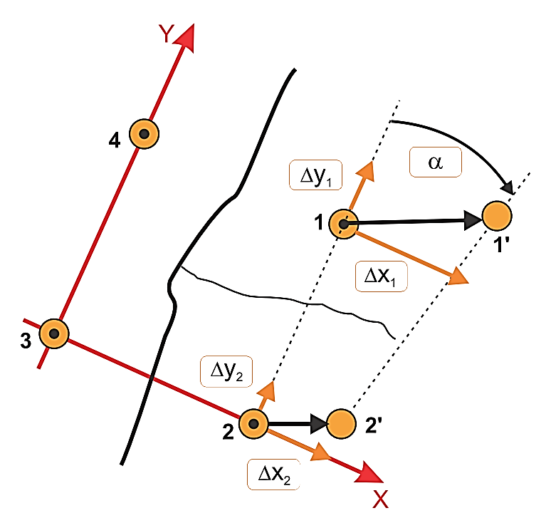
 |  |  |  | POMIAR ROZWARCIA RYS I DYLATACJI |  |  |  |  |  |  |  |  |  |  | 0

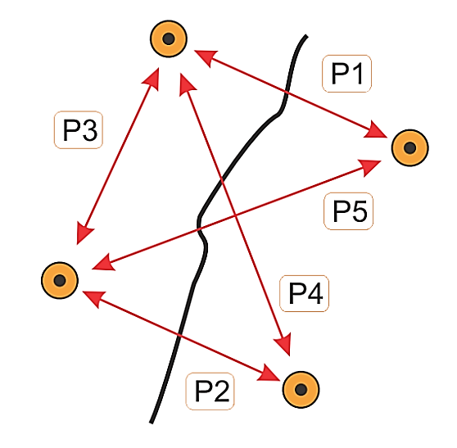

 |  | Nr punktu: |  |  |  | Sporządził:

 |  | Obiekt:

 |  | Opis:

 | Pomiar zerowy [mm] |  |  |  |  |  |  |  | Średnica kołków w miejscu nacięcia [mm]: | 5.0 | Dokładność wyników pomiaru: |  |  | 0.05

 |  |  |  |  |  |  |  |  |  | Współrzędne kołków pomiarowych
 | Data pomiaru |  | P1 | P2 | P3 | P4 | P5 | Te [˚C] | Tp [˚C] | x1 | y1 | x2 | y2 | α0 [˚]

0

 |  |  |  |  | Te - temp. elementu, Tp - temp. powietrza, Δx, Δy - zmiany przemieszczeń kołków pomiarowych na odpowiednich kierunkach, α0 - kąt początkowy, α - zmiany kąta obrotu
 | Tabela pomiarów

 | Data pomiaru |  | P1 [mm] | P2 [mm] | P3 [mm] | P4 [mm] | P5 [mm] | Te [˚C] | Tp [˚C] | Δx1 [mm] | Δy1 [mm] | Δx2 [mm] | Δy2 [mm] | α [˚]

1
2
3
4
5
6
7
8
9
10
11
12
13
14
15
16
17
18
19
20
21
22
23

 | UWAGI
1 | Suwmiarka powinna mieć rozdzielczość odczytu 0,01 i dokładność co najmniej 0,05 [mm]
2 | Pomiary należy wpisywać z rozdzielczością suwmiarki, czyli do 0,01 [mm]
3 | W arkuszu należy uzupełnić zmierzoną średnicę kołków pomiarowych w miejscu nacięcia, zaokrągloną do pełnego milimetra (4 lub 5 [mm])
4 | Kartę należy uzupełnić dodatkowo o pomiary temperatury elementu badanego Te oraz powietrza Tp

Obserwacja prowadzona jest za pomocą systemu SHM X. wwwSHMsystem.pl

Wykresy
 |  |  | POMIAR ROZWARCIA RYS I DYLATACJI

 |  | Nr punktu: |  | Sporządził:

 |  | Obiekt:

 |  | Opis:

 | Wykresy zmian przemieszczeń i kąta obrotu |  |  |  | Δx, Δy - zmiany przemieszczeń kołków pomiarowych na odpowiednich kierunkach, α - zmiany kąta obrotu

Δx1 [mm], temperatura elementu [˚C]
 | dx1 | temperatura elementu
0 | 0.00
1 | 0.00
2 | 0.00
3 | 0.00
4 | 0.00
5 | 0.00
6 | 0.00
7 | 0.00
8 | 0.00
9 | 0.00
10 | 0.00
11 | 0.00
12 | 0.00
13 | 0.00
14 | 0.00
15 | 0.00
16 | 0.00
17 | 0.00
18 | 0.00
19 | 0.00
20 | 0.00
21 | 0.00
22 | 0.00
23 | 0.00

Δy1 [mm], temperatura elementu [˚C]
 | dy1 | temperatura elementu
0 | 0.00
1 | 0.00
2 | 0.00
3 | 0.00
4 | 0.00
5 | 0.00
6 | 0.00
7 | 0.00
8 | 0.00
9 | 0.00
10 | 0.00
11 | 0.00
12 | 0.00
13 | 0.00
14 | 0.00
15 | 0.00
16 | 0.00
17 | 0.00
18 | 0.00
19 | 0.00
20 | 0.00
21 | 0.00
22 | 0.00
23 | 0.00

Δx2 [mm], temperatura elementu [˚C]
 | dx2 | temperatura elementu
0 | 0.00
1 | 0.00
2 | 0.00
3 | 0.00
4 | 0.00
5 | 0.00
6 | 0.00
7 | 0.00
8 | 0.00
9 | 0.00
10 | 0.00
11 | 0.00
12 | 0.00
13 | 0.00
14 | 0.00
15 | 0.00
16 | 0.00
17 | 0.00
18 | 0.00
19 | 0.00
20 | 0.00
21 | 0.00
22 | 0.00
23 | 0.00

Δy2 [mm], temperatura elementu [˚C]
 | dy2 | temperatura elementu
0 | 0.00
1 | 0.00
2 | 0.00
3 | 0.00
4 | 0.00
5 | 0.00
6 | 0.00
7 | 0.00
8 | 0.00
9 | 0.00
10 | 0.00
11 | 0.00
12 | 0.00
13 | 0.00
14 | 0.00
15 | 0.00
16 | 0.00
17 | 0.00
18 | 0.00
19 | 0.00
20 | 0.00
21 | 0.00
22 | 0.00
23 | 0.00

α [˚], temperatura elementu [˚C]
 | alfa | temperatura elementu
0 | 0.00
1 | 0.00
2 | 0.00
3 | 0.00
4 | 0.00
5 | 0.00
6 | 0.00
7 | 0.00
8 | 0.00
9 | 0.00
10 | 0.00
11 | 0.00
12 | 0.00
13 | 0.00
14 | 0.00
15 | 0.00
16 | 0.00
17 | 0.00
18 | 0.00
19 | 0.00
20 | 0.00
21 | 0.00
22 | 0.00
23 | 0.00

Obserwacja prowadzona jest za pomocą systemu SHM X. wwwSHMsystem.pl

